解析
企业内容运营效果分析
【任务要求】
该店铺活动期内各平台渠道内容运营数据，包括各平台的阅读量、转发评论量、店铺引流人数、成交人数四个方面的数据，请选择合适的图表对数据进行可视化展示
1、通过图表可以清晰比较不同渠道内容展现和内容传播的情况
2、通过图表可以清晰看出不同渠道内容引流和内容转化占比情况
3、综合分析出内容运营较好的渠道
【重要技能点】
图表制作
【关键操作步骤】
第一题：操作题
操作思路：
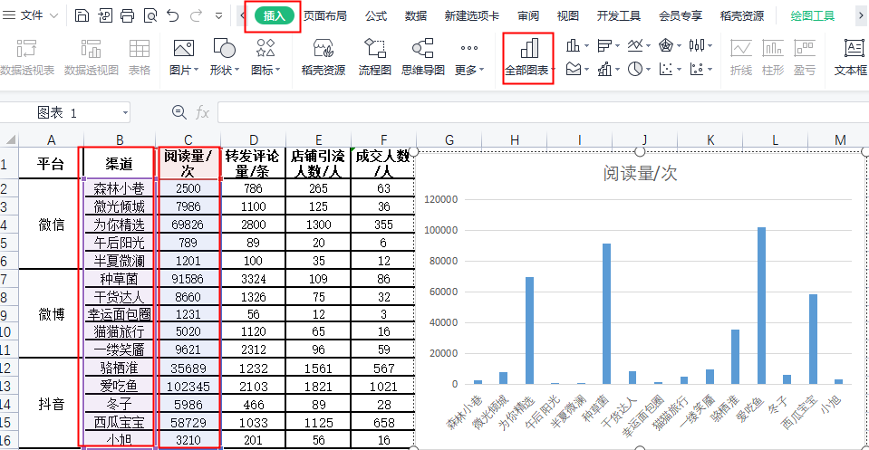
第一步：选择内容渠道列与阅读量列，选择插入柱状图表方式进行呈现

 | 注意事项：
 | 1、确定内容展现指标为阅读量
 | 2、制作插入柱状图

操作思路：
第二步：选择内容渠道列与店铺引流列，选择插入柱状图表方式进行呈现
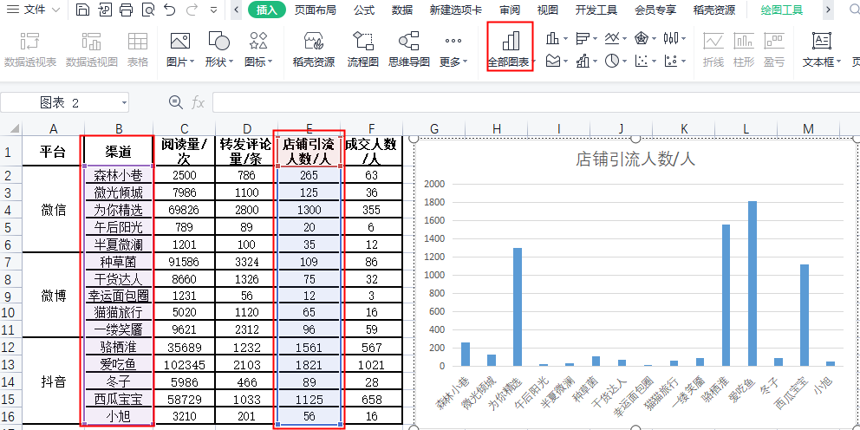
 | 注意事项：
 | 1、确定内容传播指标为店铺引流
 | 2、制作插入柱状图

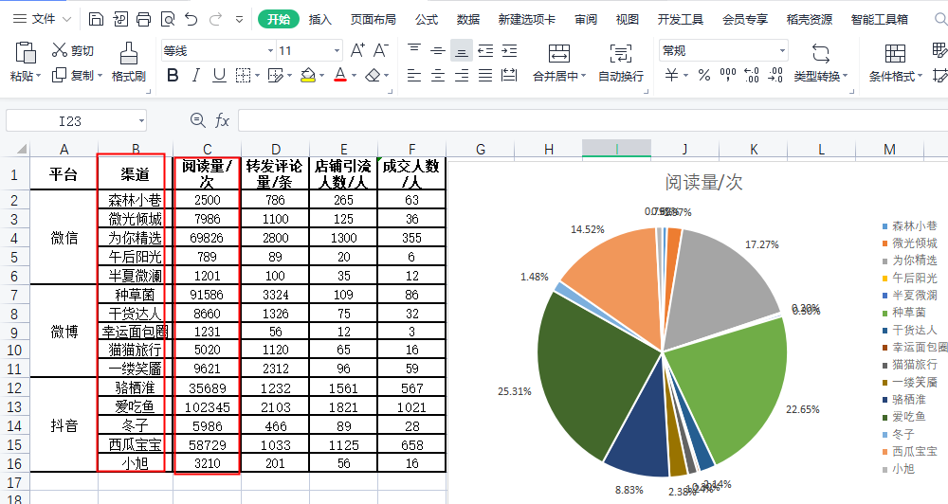
第二题：操作题
操作思路：
第一步：选择内容渠道列与阅读量列，选择插入饼状图进行呈现

 | 注意事项：
 | 1、确定内容展现指标为阅读量

操作思路：
第二步：选择内容渠道列与店铺引流人数，选择插入饼状图进行呈现
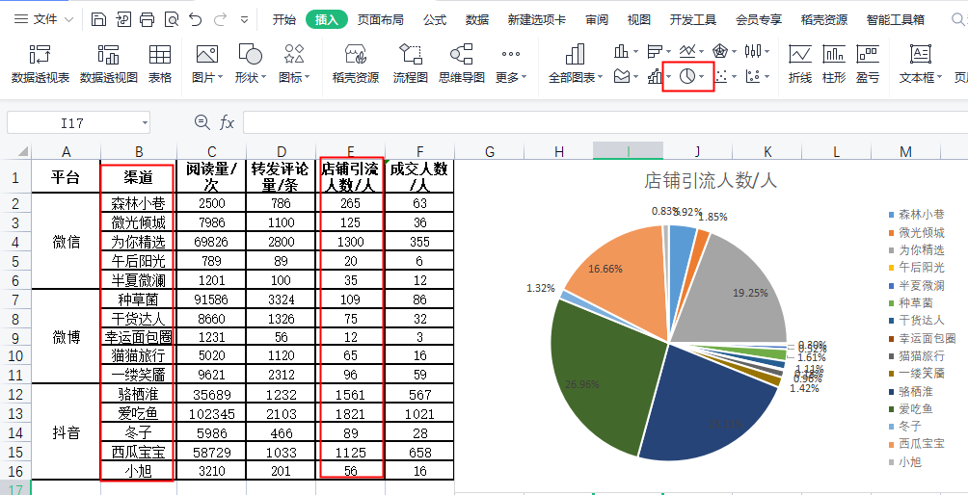
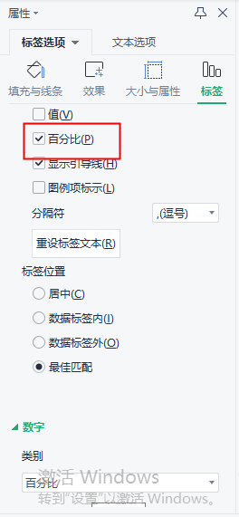
 |  | 注意事项：
 |  | 1、标签选择百分比
 |  | 2、数字类别选择百分比，并保留小数点后两位

第三题：简答题
通过以上的图表，综合分析出内容运营较好的渠道。
分析一：通过题一图表可以分析得出阅读量比较高渠道为爱吃鱼与种草君，引流效果比较好种草君与骆栖淮。
分析二：通过题二图表可以分析得出阅读量大爱吃鱼与种草君占比相差不大，引流效果种草君与骆栖淮占比最大
结论：种草君阅读量与引流效果是所有渠道最好的

